OB検証USDJPY画像
①USDJPY 2010/10/12 エントリーチャンス ②USDJPY 2010/10/14 エントリーチャンス
③USDJPY 2010/10/20 エントリーチャンス ④USDJPY 2010/10/25 エントリーチャンス
⑤USDJPY 2010/10/26 エントリーチャンス
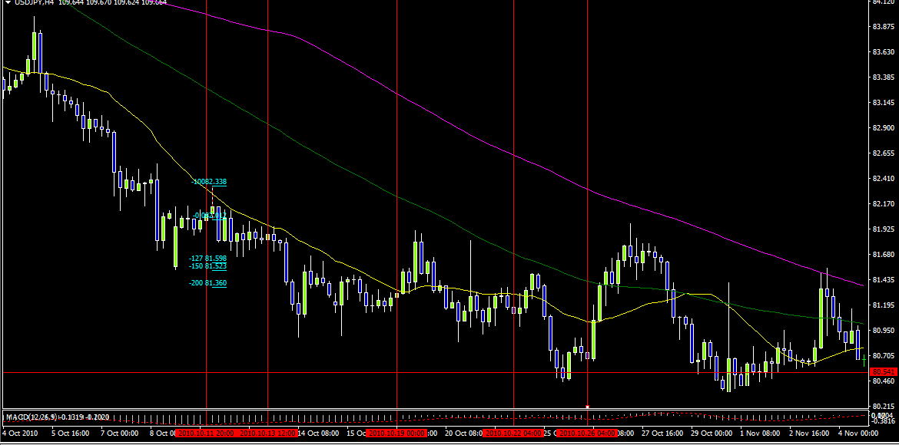

①USDJPY 30M足 2010/10/12 Loweエントリー Fib-1.27決済
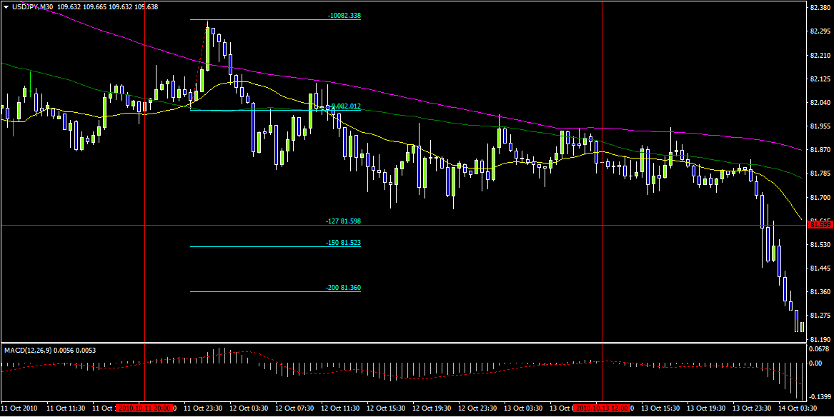

②USDJPY 30M足 2010/10/14 Loweエントリー Fib-1.27決済
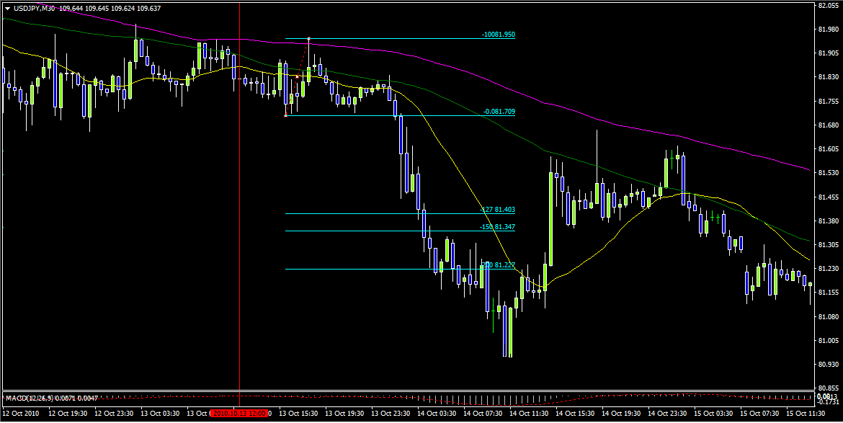

③USDJPY 30M足 2010/10/20 Loweエントリー Fib-1.27決済
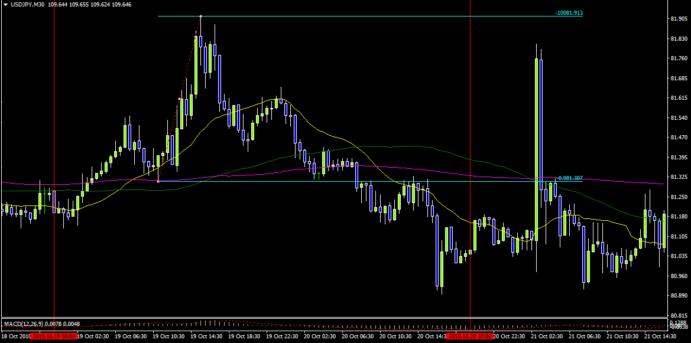

④USDJPY 30M足 2010/10/25 Loweエントリー Fib-1.27決済
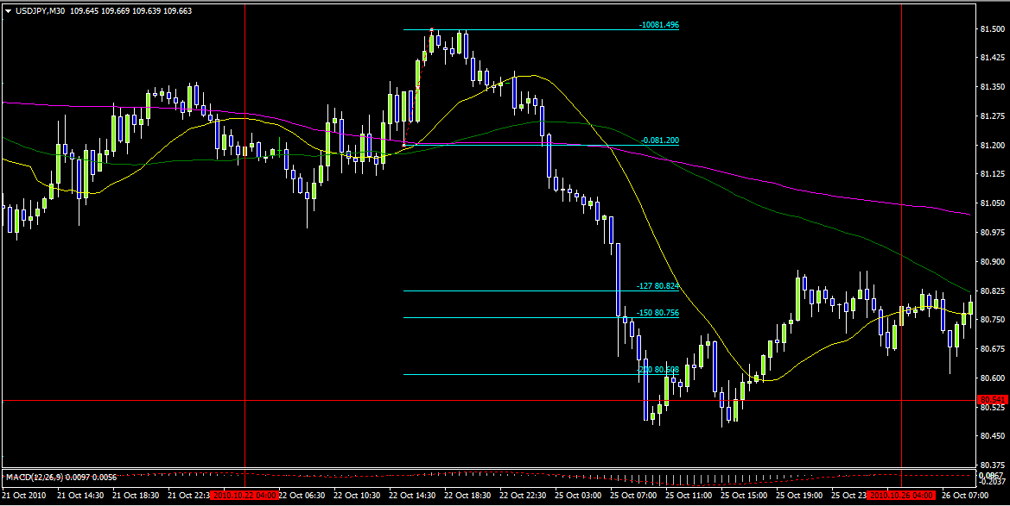

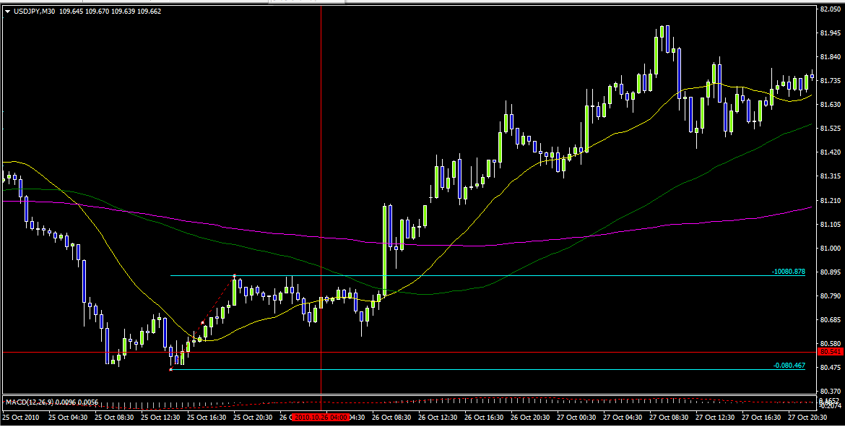
⑤USDJPY 30M足 2010/10/26 Loweエントリー 損切になりました。

